休出休暇申請
休出休暇申請書

■前提条件
 | ・ログイン画面を経てること

■画面レイアウト
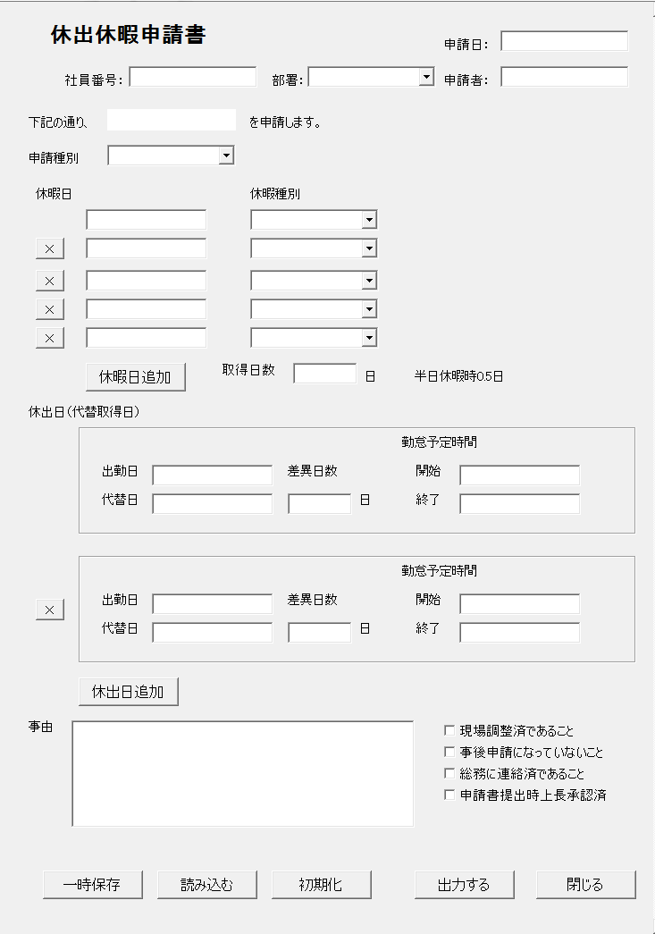

①
②
③
④
 |  |  |  |  |  |  |  | ①～④をラベルに変更。

⑤
 |  |  |  |  |  |  |  | ⑤は削除
⑥

⑦
⑧
⑨
 |  |  |  |  |  |  |  | ⑦カレンダー
 |  |  |  |  |  |  |  | ※リストボックスはテーブル管理

赤枠の項目は⑦、⑧と同じ。
青枠の項目は⑨と同じ。

⑩
⑪
 |  |  |  |  |  |  |  | ⑪は自動で計算を行う。

⑫
⑮

⑬
⑭
⑯

⑰
黄枠の項目は⑫～⑯と同じ

⑱

⑳
21
⑲
22

23

24
25
26
27
28

■画面項目
 | ①申請日 |  |  | ⑪取得日数 |  | 21、事後申請チェック
 |  | テキストボックス |  |  | テキストボックス |  | チェックボックス
 | ②社員番号 |  |  | ⑫出勤日 |  | 22、総務に連絡済であること
 |  | テキストボックス |  |  | テキストボックス |  | チェックボックス
 | ③部署 |  |  | ⑬代替日 |  | 23、上長承認チェック
 |  | リストボックス |  |  | テキストボックス |  | チェックボックス
 | ④申請者 |  |  | ⑭差異日数 |  | 24、一時保存ボタン
 |  | テキストボックス |  |  | テキストボックス |  | ボタン
 | ⑤申請種別 |  |  | ⑮勤怠開始予定時間 |  | 25、読み込むボタン
 |  | ラベル |  |  | テキストボックス |  | ボタン
 | ⑥申請種別 |  |  | ⑯勤怠終了予定時間 |  | 26、初期化ボタン
 |  | リストボックス |  |  | テキストボックス |  | ボタン
 | ⑦休暇日 |  |  | ⑰休出日削除ボタン |  | 27、出力するボタン
 |  | テキストボックス |  |  | ボタン |  | ボタン
 | ⑧休暇種別 |  |  | ⑱休出日削除ボタン |  | 28、閉じるボタン
 |  | リストボックス |  |  | ボタン |  | ボタン
 | ⑨休暇日削除ボタン |  |  | ⑲事由
 |  | ボタン |  |  | テキストボックス
 | ⑩休暇日追加 |  |  | ⑳現場調整チェック
 |  | ボタン |  |  | チェックボックス

■機能説明
 | ユーザーの場合
 |  | ① | 本日の日付が最初から入力されている。
 |  | ⑤ | ⑥に入力された内容を表示する。
 |  | ⑨ | ボタンの右のテキストボックス、リストボックスを削除する
 |  | ⑩ | 緑の枠線の中の項目を一行追加する。
 |  | ⑰ | 紫の枠線の中の項目を一行削除する。
 |  | ⑱ | 紫の枠線の中の項目を一行追加する。
 |  | 24 | 現在入力されている項目を下書き保存する。
 |  | 25 | 下書き保存されている内容を読み込む
 |  | 26 | 入力されている項目を削除する。
 |  | 27 | 申請を行う。
 |  | 28 | 入力された内容を保存せず終了。

 | 管理者の場合
 |  | 入力項目を非活性化。
 |  | ボタンを、承認ボタン、差戻しボタンに変更。

